操作指引
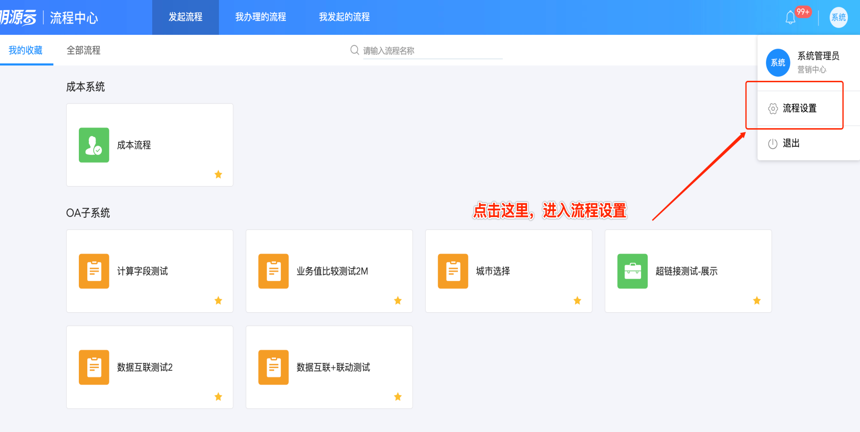
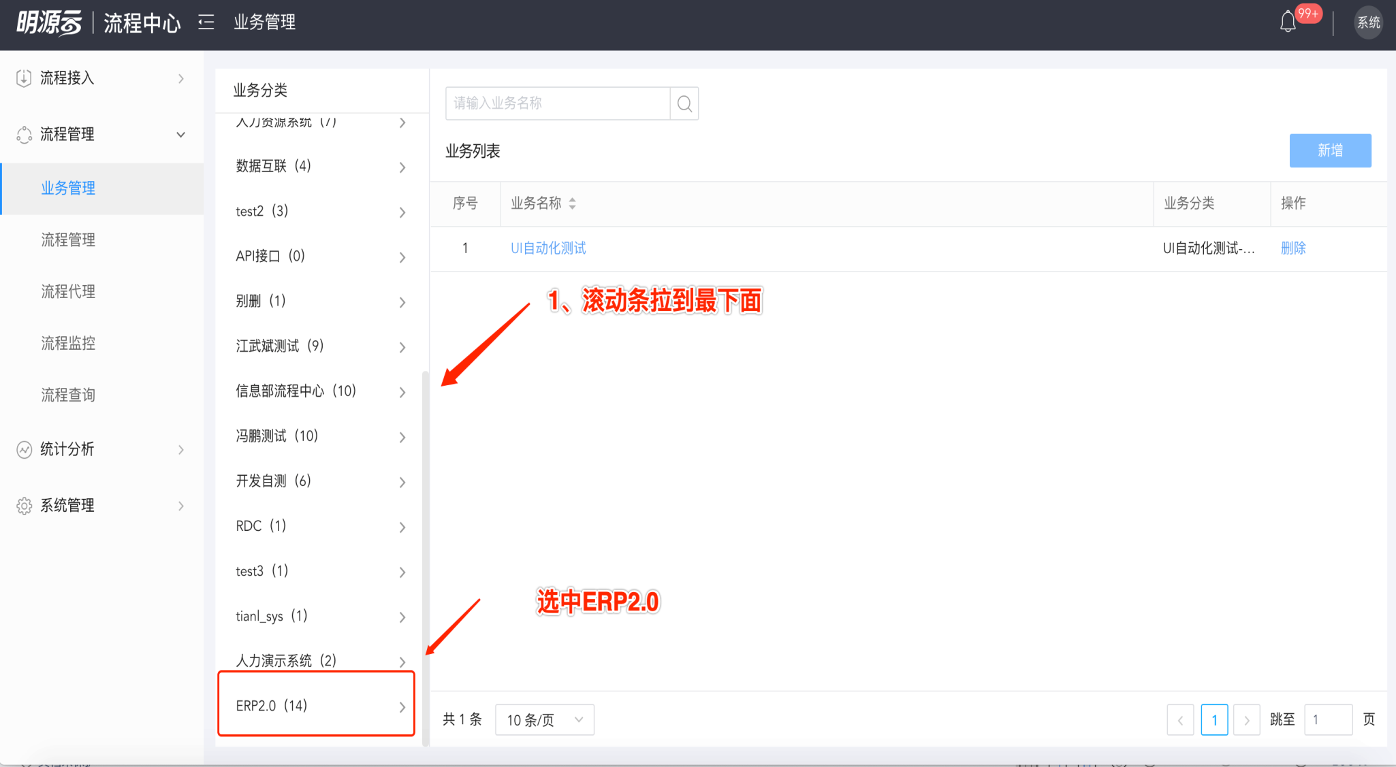
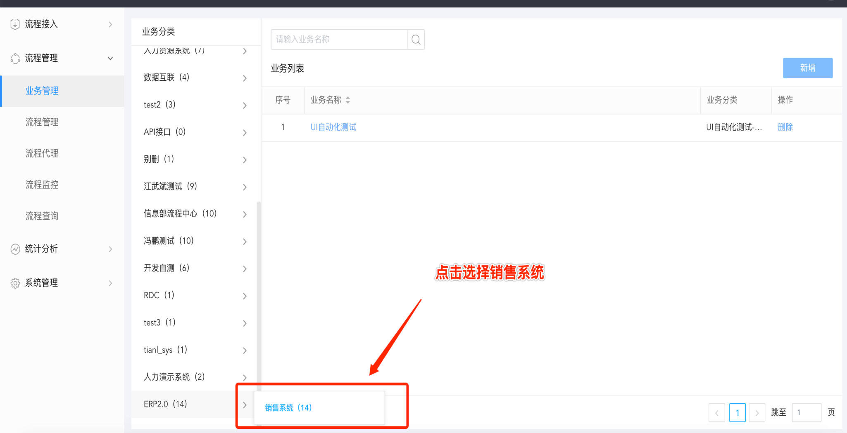
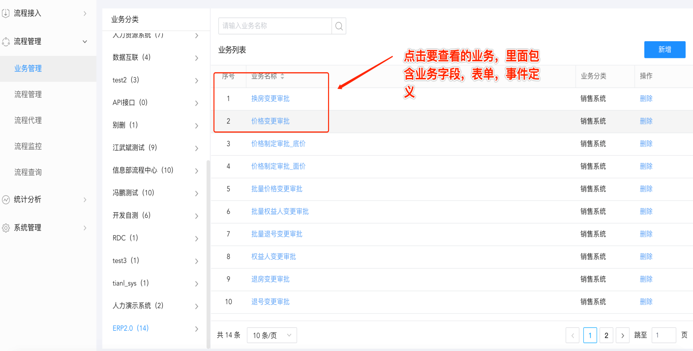
演示地址（ERP环境） |  | http://10.5.10.166:9060/ | admin/1
演示地址（流程中心环境） |  | http://10.5.10.166:1001/ | admin/1
集成环境：http://27.17.30.140:60002/ 其中售楼模板（后缀0302）
售楼流程测试中反馈的问题统一登记在jira中，反馈问题指派给冯鹏，jira故事地址： https://jira.mingyuanyun.com/browse/GZL-13113
编号 | 表单模板路径 | 备注 | 分工
1 | 换房变更审批 | 注意：启用退房审核、变更时调整原房间价格、启用备案价、启用补充协议、启用价格有效期，对表单的影响 | 张丽丽
2 | 价格变更审批 |  | 张丽丽
3 | 价格制定审批_底价 |  | 张丽丽
4 | 价格制定审批_面价 |  | 张丽丽
5 | 批量价格变更审批 |  | 张丽丽
6 | 批量权益人变更审批 |  | 张丽丽
7 | 批量退号变更审批 |  | 张丽丽
8 | 权益人变更审批 |  | 张丽丽
9 | 退房变更审批 | 注意：启用退房审核、变更时调整原房间价格、启用备案价、启用补充协议、启用价格有效期，对表单的影响 | 翁梅
10 | 退号变更审批 |  | 翁梅
11 | 延期付款变更审批 |  | 翁梅
12 | 延期签约变更审批 |  | 翁梅
13 | 折扣/付款方式审批 | 普通折扣和一口价折扣需要分开验证表单 | 翁梅
14 | 滞纳金减免审批 |  | 翁梅
15 | 批量退房 | 注意：启用退房审核、变更时调整原房间价格、启用备案价、启用补充协议、启用价格有效期，对表单的影响 | 翁梅
16 | 批量退款 |  | 翁梅

流程中心表单查询指引：

